Titel
VERBONDSKAMPIOENSCHAPPEN

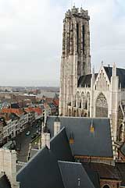
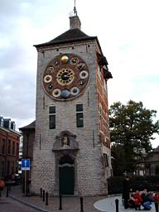

MECHELEN - LIER

VAN HET JAAR 1998 TOT EN MET ...

